05.01.2021 TARİHLİ TARİFE
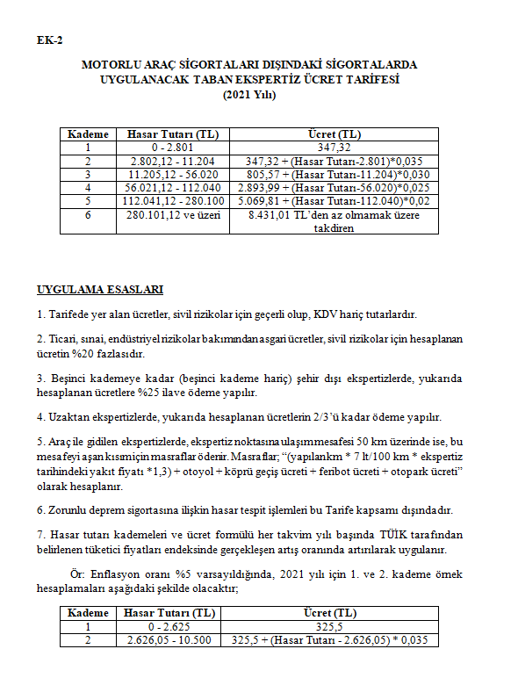

25.03.2020 TARİHLİ TEBLİĞ
